Sheet1
序号 | 产品名称 | 型号及规格 | 单位 | 数量 | 单价 | 金额 | 图片
 | 不锈钢座便椅 | 1、钢管材质：304不锈钢
 |  | 2、产品颜色：蓝色
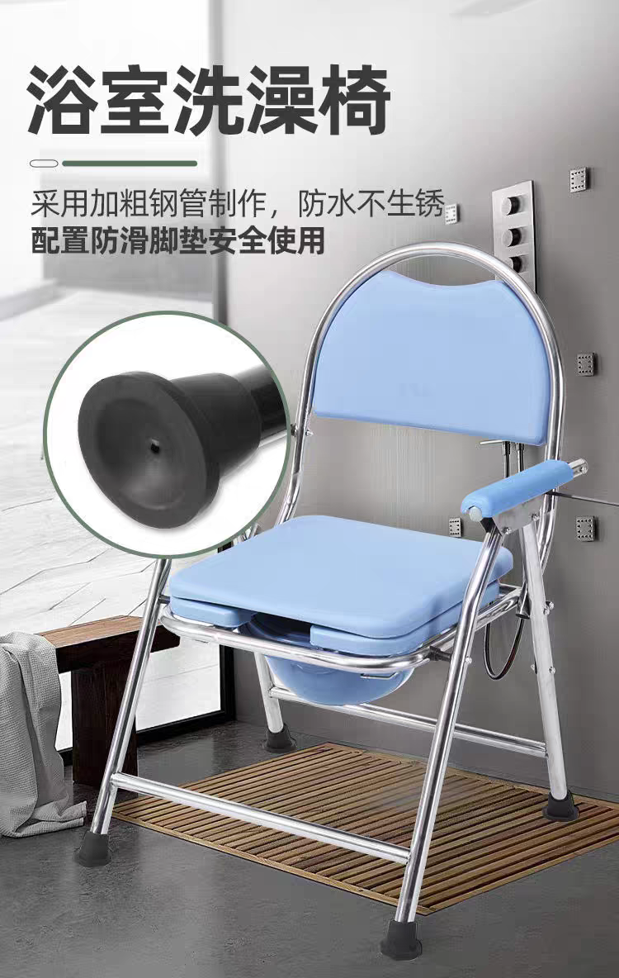
 |  | 3、规格：50*56*89
 |  | 4、便孔尺寸：24*28
 |  | 5、座面宽42公分
 |  | 6、承重量160公斤左右
 |  | 7、靠板坐垫厚度3.3公分左右
 |  | 8、靠背和便孔坐垫使用硬质塑料板ABS材质
 |  | 9、ADS防滑扶手
 |  | 10、一体焊接设计
 |  | 11、螺丝304不锈钢材质
 |  | 12、防滑脚垫

以上价格含货物、包装、仓储、运输费用及保修期间包括备品备件发生的所有含税费用。

